М2 Гуково-Каменск-Шахтинский
Гуково - Каменск-Шахтинский_Хаб |  | Месяц | Июнь | Июль | Август | Сентябрь | Октябрь | Ноябрь | Декабрь | Январь | Февраль | Март | Апрель | Май
Маршрут 2 | https://yandex.ru/maps/?ll=40.118617%2C48.162455&mode=routes&rtext=48.016095%2C39.880671~48.022917%2C39.873014~48.029119%2C39.880135~48.039213%2C39.905489~48.041862%2C39.926956~48.045274%2C39.941899~48.048307%2C39.955153~48.051178%2C39.965006~48.044830%2C40.041874~48.040053%2C40.093273~48.046427%2C40.126493~48.043088%2C40.126366~48.069424%2C40.145820~48.115178%2C40.132693~48.149042%2C40.172481~48.154323%2C40.192223~48.156099%2C40.201952~48.298162%2C40.257245&rtt=auto&ruri=ymapsbm1%3A%2F%2Forg%3Foid%3D5238432270~ymapsbm1%3A%2F%2Ftransit%2Fstop%3Fid%3D1543215318~ymapsbm1%3A%2F%2Ftransit%2Fstop%3Fid%3D1543215205~ymapsbm1%3A%2F%2Ftransit%2Fstop%3Fid%3D1543214843~ymapsbm1%3A%2F%2Ftransit%2Fstop%3Fid%3D6870828734~ymapsbm1%3A%2F%2Ftransit%2Fstop%3Fid%3D1543214361~ymapsbm1%3A%2F%2Ftransit%2Fstop%3Fid%3D5737654067~ymapsbm1%3A%2F%2Ftransit%2Fstop%3Fid%3D6936331864~ymapsbm1%3A%2F%2Ftransit%2Fstop%3Fid%3D1753732298~ymapsbm1%3A%2F%2Ftransit%2Fstop%3Fid%3D1543212983~ymapsbm1%3A%2F%2Ftransit%2Fstop%3Fid%3D1543212624~ymapsbm1%3A%2F%2Ftransit%2Fstop%3Fid%3D1543212626~ymapsbm1%3A%2F%2Ftransit%2Fstop%3Fid%3D5867044597~ymapsbm1%3A%2F%2Ftransit%2Fstop%3Fid%3D1543212576~ymapsbm1%3A%2F%2Ftransit%2Fstop%3Fid%3D3843611370~ymapsbm1%3A%2F%2Ftransit%2Fstop%3Fid%3D1543212198~ymapsbm1%3A%2F%2Ftransit%2Fstop%3Fid%3D1543212122~ymapsbm1%3A%2F%2Fgeo%3Fdata%3DCgoxNTM0Mjc0NDQ1EnvQoNC-0YHRgdC40Y8sINCg0L7RgdGC0L7QstGB0LrQsNGPINC-0LHQu9Cw0YHRgtGMLCDQmtCw0LzQtdC90YHQui3QqNCw0YXRgtC40L3RgdC60LjQuSwg0J_RgNC-0YTQuNC70YzQvdCw0Y8g0YPQu9C40YbQsCwgMzUiCg1qByFCFVExQUI%2C&z=11.61 | Предполагаемая дневная загрузка маршрут 2 | 10 | 10 | 20 | 20 | 20 | 30 | 30 | 30 | 30 | 30 | 30 | 30
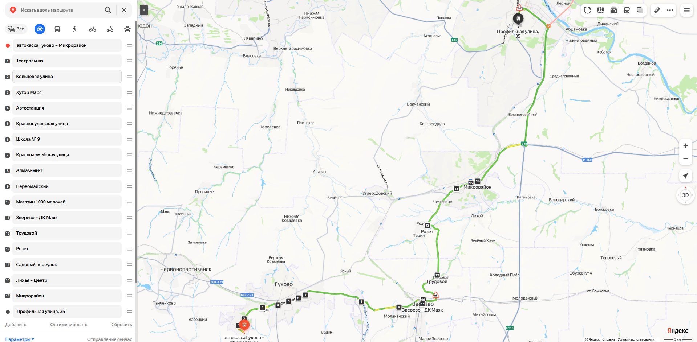 | Утро прибытие на ПСЦ/отправление с ПСЦ: 07:20/08:20
 | Вечер прибытие на ПСЦ/отправление с ПСЦ: 19:20/20:20
 | 2 кругорейса в день
 | Загрузка в обе стороны
 | Протяженность маршрута - 69 км.
 | Загруженность - только сидячие
 | Населённые пункты на маршруте: Гуково, Зверево, Каменск-Шахтинский
 | Доставка ежедневная
 | Указать кол-во остановок на маршруте - 18

М3 п. Сосны-Каменск-Шахтинский
п. Сосны - Каменск-Шахтинский_Хаб |  |  | Месяц | Июнь | Июль | Август | Сентябрь | Октябрь | Ноябрь | Декабрь | Январь | Февраль | Март | Апрель | Май
Маршрут 3 | https://yandex.ru/maps/11034/belaya-kalitva/?ll=40.750595%2C48.188879&mode=routes&rtext=48.177760%2C40.848332~48.174483%2C40.819506~48.172964%2C40.810231~48.177010%2C40.798564~48.175352%2C40.792107~48.176335%2C40.786649~48.183026%2C40.774498~48.182193%2C40.776924~48.188510%2C40.772990~48.192615%2C40.769007~48.196616%2C40.774847~48.202171%2C40.752069~48.203484%2C40.732909~48.199085%2C40.698302~48.198138%2C40.674252~48.197240%2C40.653251~48.196512%2C40.642533&rtt=auto&ruri=ymapsbm1%3A%2F%2Ftransit%2Fstop%3Fid%3D4668819013~ymapsbm1%3A%2F%2Ftransit%2Fstop%3Fid%3D4668018753~ymapsbm1%3A%2F%2Ftransit%2Fstop%3Fid%3D1543208440~ymapsbm1%3A%2F%2Ftransit%2Fstop%3Fid%3D1543208488~ymapsbm1%3A%2F%2Ftransit%2Fstop%3Fid%3D1543208520~ymapsbm1%3A%2F%2Ftransit%2Fstop%3Fid%3D1543208548~ymapsbm1%3A%2F%2Ftransit%2Fstop%3Fid%3D4262279159~ymapsbm1%3A%2F%2Ftransit%2Fstop%3Fid%3D1543208594~ymapsbm1%3A%2F%2Ftransit%2Fstop%3Fid%3D4245858549~ymapsbm1%3A%2F%2Ftransit%2Fstop%3Fid%3D1543208624~ymapsbm1%3A%2F%2Ftransit%2Fstop%3Fid%3D1543208604~ymapsbm1%3A%2F%2Ftransit%2Fstop%3Fid%3D3724982986~ymapsbm1%3A%2F%2Ftransit%2Fstop%3Fid%3D1543208701~ymapsbm1%3A%2F%2Ftransit%2Fstop%3Fid%3D1543208828~ymapsbm1%3A%2F%2Ftransit%2Fstop%3Fid%3D1543208980~ymapsbm1%3A%2F%2Ftransit%2Fstop%3Fid%3D5872247387~ymapsbm1%3A%2F%2Ftransit%2Fstop%3Fid%3D4284132099&z=13.15 | https://yandex.ru/maps/?ll=40.453856%2C48.252780&mode=routes&rtext=48.196512%2C40.642533~48.174274%2C40.560707~48.301372%2C40.293600~48.308712%2C40.290589~48.311920%2C40.286806~48.319373%2C40.268161~48.314902%2C40.261962~48.298162%2C40.257245&rtt=auto&ruri=ymapsbm1%3A%2F%2Ftransit%2Fstop%3Fid%3D4284132099~ymapsbm1%3A%2F%2Ftransit%2Fstop%3Fid%3D5388941296~ymapsbm1%3A%2F%2Ftransit%2Fstop%3Fid%3D1543211493~ymapsbm1%3A%2F%2Ftransit%2Fstop%3Fid%3D1543211519~ymapsbm1%3A%2F%2Ftransit%2Fstop%3Fid%3D1543211546~ymapsbm1%3A%2F%2Ftransit%2Fstop%3Fid%3D1543211706~ymapsbm1%3A%2F%2Ftransit%2Fstop%3Fid%3D1543211768~ymapsbm1%3A%2F%2Fgeo%3Fdata%3DCgoxNTM0Mjc0NDQ1EnvQoNC-0YHRgdC40Y8sINCg0L7RgdGC0L7QstGB0LrQsNGPINC-0LHQu9Cw0YHRgtGMLCDQmtCw0LzQtdC90YHQui3QqNCw0YXRgtC40L3RgdC60LjQuSwg0J_RgNC-0YTQuNC70YzQvdCw0Y8g0YPQu9C40YbQsCwgMzUiCg1qByFCFVExQUI%2C&z=12.3 | Предполагаемая дневная загрузка маршрут 3 | 10 | 10 | 20 | 20 | 20 | 30 | 30 | 30 | 30 | 30 | 30 | 30
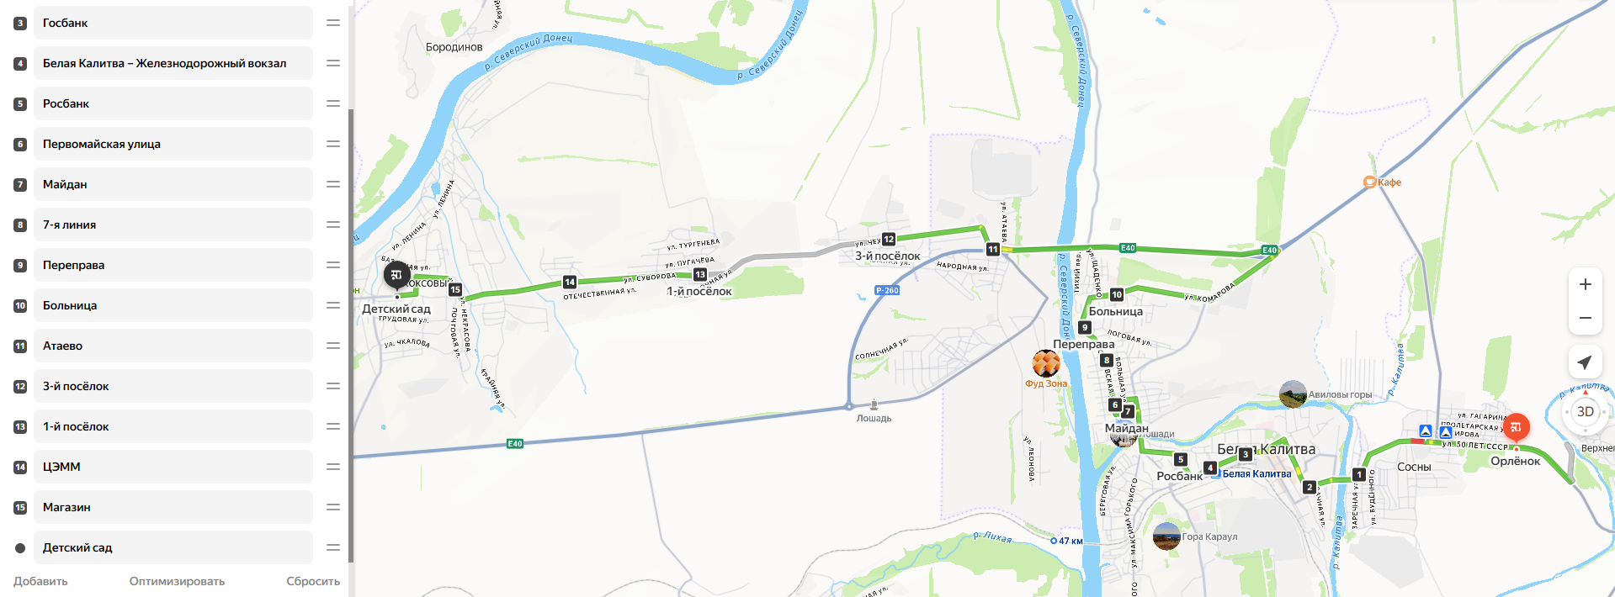 | Утро прибытие на ПСЦ/отправление с ПСЦ: 07:20/08:20
 | Вечер прибытие на ПСЦ/отправление с ПСЦ: 19:20/20:20
 | 2 кругорейса в день
 | Загрузка в обе стороны
 | Протяженность маршрута - 79,4 км.
 | Загруженность - только сидячие
 | Населённые пункты на маршруте:Сосны, Белая Калитва Каменск-Шахтинский
 | Доставка ежедневная
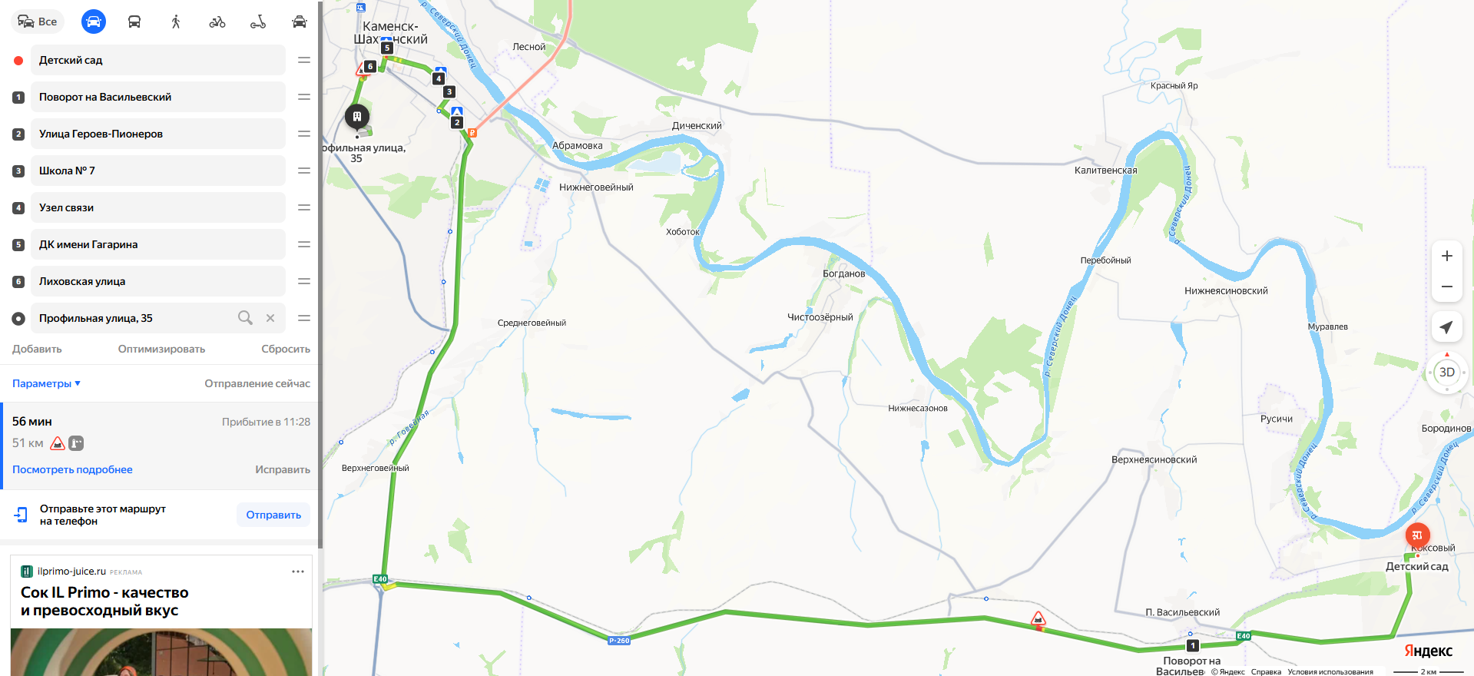
 | Указать кол-во остановок на маршруте - 24

